Sheet1
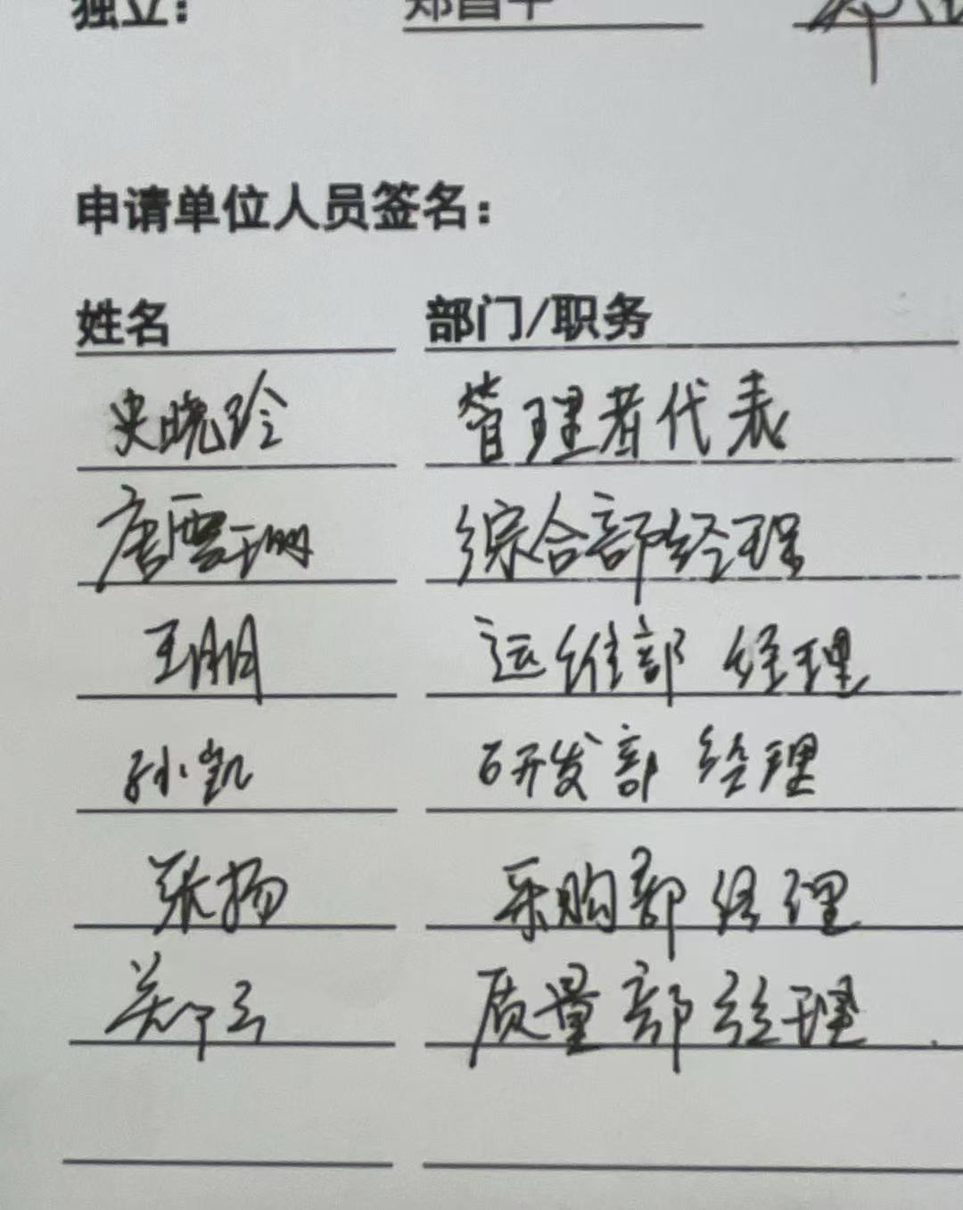
管理者代表 |  | 史晓玲
运维部 | 经理 | 王朋
研发部 | 经理 | 孙凯
综合部 | 经理 | 唐雪珊
质量部 | 经理 | 郑云
采购部 | 经理 | 张扬

